Colores
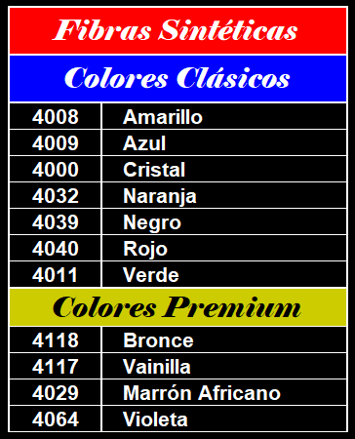
Nomina de Hebras |  | Colores Premium |  | Colores Firmes |  | Colores Encerados |  | Colores Encerados
2086 | Torta T4 11 hebras | 4012 | Amarillo Ferrari | 4004 | Amarillo Mostaza | 4038 | Natural Arena | 4039 | Negro
2087 | Torta T4 14 hebras | 4001 | Amarillo Patito | 4006 | Azúl Francia | 4005 | Amarillo Oro | 4040 | Rojo
2088 | Torta T4 16 hebras | 4120 | Camel | 4007 | Azúl Marino | 4002 | Amarillo Sol | 4041 | Rosa Bebé
2089 | Torta T4 18 hebras | 4118 | Canela | 4017 | Blanco Optico | 4006 | Azúl Francia | 4055 | Verde Agua
2090 | Torta T4 20 hebras | 4023 | Fucsia | 4018 | Bordó | 4007 | Azúl Marino | 4056 | Verde Beneton
2091 | Torta T4 22 hebras | 4027 | Lila / Lavanda | 4021 | Celeste Bebé | 4080 | Cobre | 4057 | Verde Botella
2092 | Torta T4 24 hebras | 4123 | Lima | 4025 | Gris Rústico | 4017 | Blanco Optico | 4061 | Verde Manzana
2093 | Torta T4 27 hebras | 4125 | Mandarina | 4026 | Gris Topo | 4018 | Bordó | 4052 | Verde musgo
2094 | Torta T4 36 hebras | 4029 | Marrón Africano | 4032 | Naranja | 4023 | Fucsia | 4064 | Violeta
2095 | Torta T4 40 hebras | 4079 | Marrón Chocolate | 4039 | Negro | 4020 | Celeste Bandera | 4003 | Amarillo Fluo
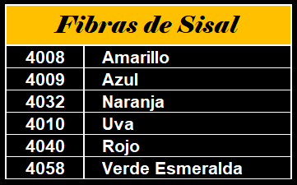
Titulos de Piolin |  | 4124 | Menta/Petroleo | 4040 | Rojo | 4021 | Celeste Bebé | 4028 | Magenta
2074 | Título 18 Nivel | 4038 | Natural Arena | 4041 | Rosa Bebé | 4022 | Celeste Turqueza | 4033 | Naranja Fluo
2075 | Título 21 Nivel | 4013 | Orquidea | 4052 | Verde musgo | 4026 | Gris Topo | 4059 | Verde Fluo
2076 | Título 24 Nivel | 4121 | Piel | 4056 | Verde Beneton | 4027 | Lila / Lavanda | 4042 | Rosa Dior
2077 | Título 27 Plomada | 4063 | Púrpura | 4062 | Verde Navidad | 4029 | Marrón Africano | 4012 | Amarillo Ferrari
2078 | Título 30 Plomada | 4116 | Rosa Carmesí | 4081 | Crudo | 4030 | Marrón Dulce de Leche | 4004 | Amarillo Mostaza
2079 | Título 36 Plomada | 4044 | Rosa Nude |  |  | 4032 | Naranja | 4036 | Yute Pardo o Rojizo
 |  | 4034 | Salmón |  |  | 4034 | Salmón | 4035 | Yute Rubio
 |  | 4015 | Turquesa Báltico
 |  | 4117 | Vainilla
 |  | 4055 | Verde Agua
 |  | 4122 | Visón

